Sheet1
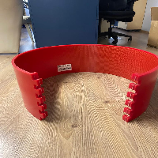
BAĞLAYICI TARİFE BİLGİSİ DETAY BİLGİSİ
 | BTB Numarasi: | TR350000230038
 | Gtip No: | 844190900000
 | Ge?erlilik Bsg.Tarihi: | 01/06/2023
 | Siniflandirmanin Gerek?esi:
 | Türk Gümrük Tarife Cetveli İzahnamesi’nin 8441 tarife pozisyonu açıklama notları, Ege Üniversitesi Mühendislik Fakültesinin 14.04.2023 tarihli, 84635004 sayılı yazı eki Bilirkişi raporu, Tarife Yorumuna İlişkin Genel Kurallar
 | Esyanin Tanimi:
 | Policart SRL marka, anvil örtüsü (anvil cover) isimli eşya, Döner kalıplı kağıt kesme makinelerinin dönen silindirlerine takılarak keskin kenarların aşınmasını önler, poliüretan esaslı hammaddeden üretilir ve ebatı kağıt kesme makinasının silindir ebatına göre değişir.

